Pensez-aussi à vos emballages !


Pensez-aussi aux emballages de vos produits !

L'article 72 de la loi AGEC fixe l’obligation pour tous les producteurs soumis au principe de Responsabilité Élargie du Producteur d’élaborer et de mettre en œuvre un plan de prévention et d’écoconception. Citeo vous accompagne pour faire de cette obligation légale une réelle opportunité de réduire les impacts environnementaux de vos emballages !
Pour vous aider dans cette démarche, Citeo a mis en place un espace dédié aux plans de prévention et d’écoconception. Rendez-vous sur votre espace client pour le découvrir ainsi que l’ensemble des outils et services que Citeo vous propose.

Rendez-vous sur votre espace client Citeo !


Découvrez en plus sur l'accompagnement proposé par Citeo en cliquant sur la vidéo !

Vous pouvez :

VOUS ASSOCIER A UN PLAN COMMUN
Vous pouvez vous associer à un plan ou plusieurs plans commun(s) élaboré(s) par Citeo et les fédérations partenaires et/ou choisir le plan « tout secteur ».

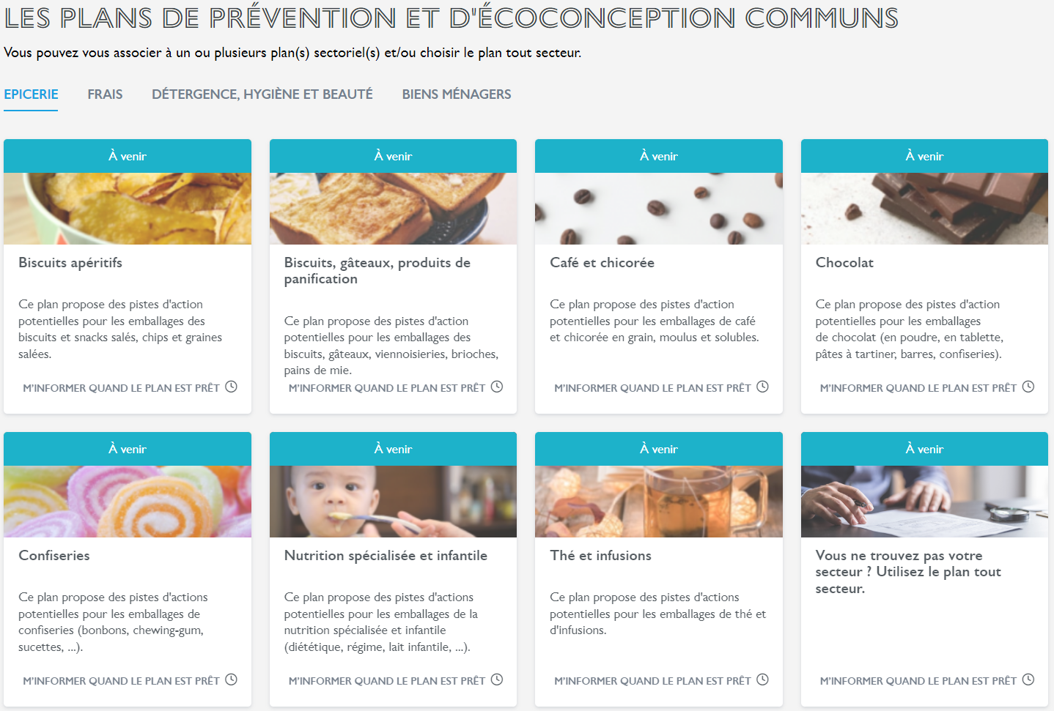

OU

PREPARER VOTRE PLAN INDIVIDUEL
Vous pouvez formaliser votre propre plan avec l’aide de la trame et des outils d’écoconception mis à votre disposition par Citeo.

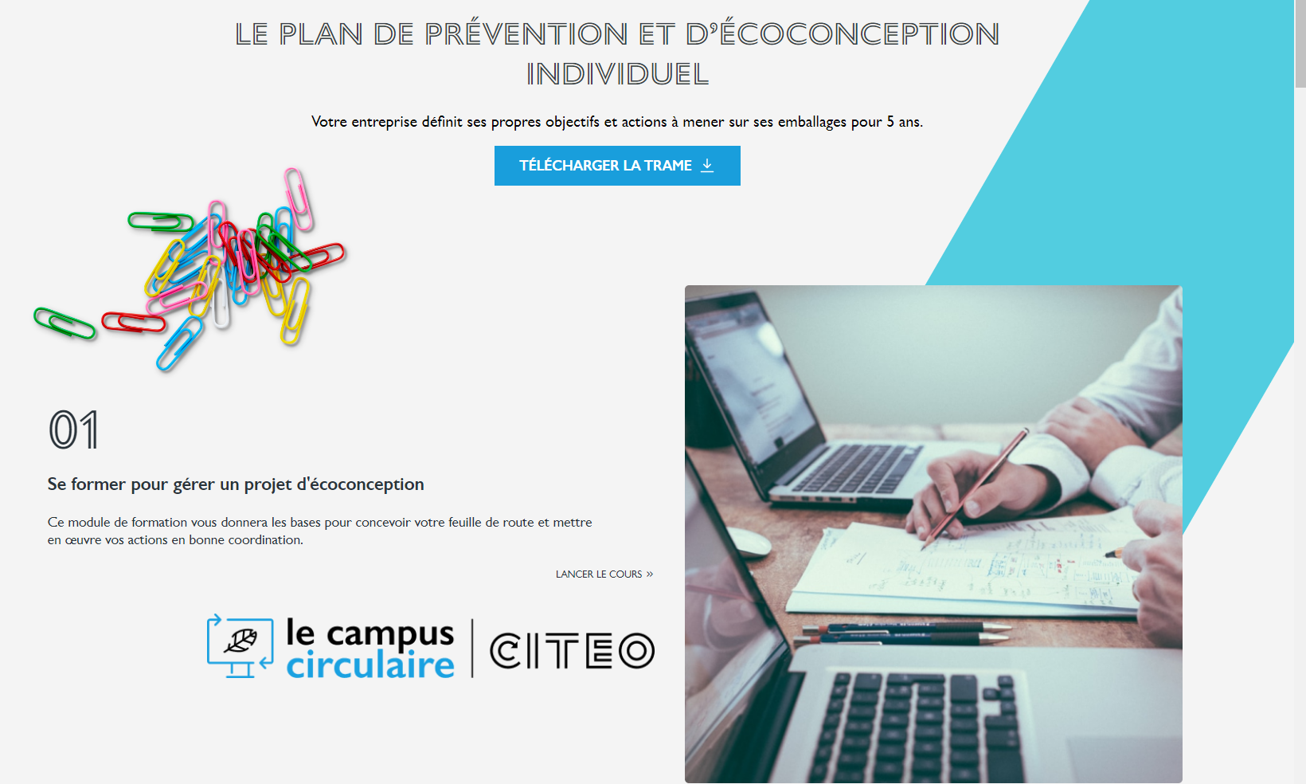

Rendez-vous sur votre espace client Citeo !

